1. Firmenprofil
LASTENHEFT ZUR AUSWAHL EINES ERP-SYSTEMS FÜR:
Firma: |  | 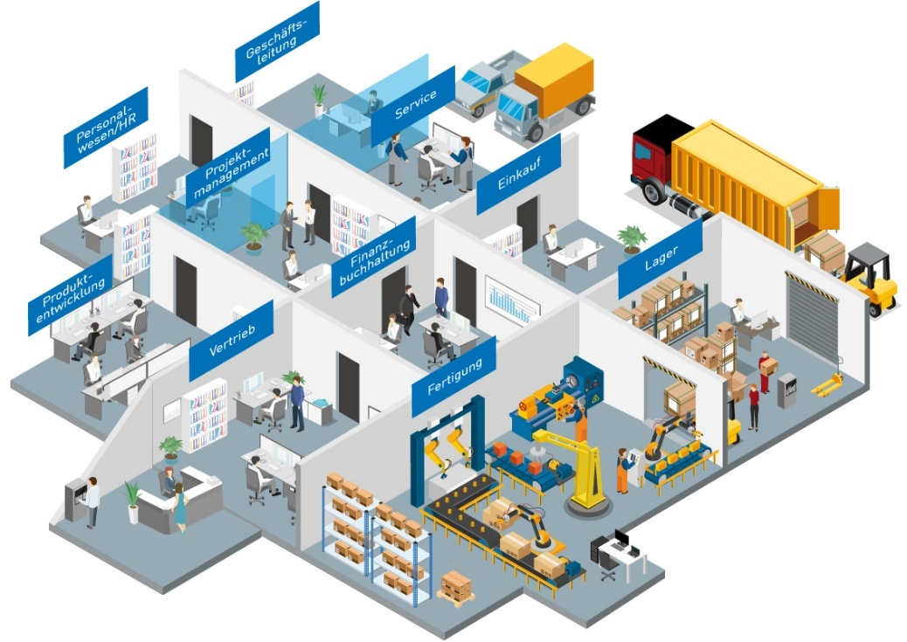
Straße, Nr.:
PLZ, Ort:
Land:
Tel.:
E-Mail:
Website:
Kontaktperson:
Funktion der Kontaktperson:

1 | Firmenprofil | Ihre Angaben:
 | Um Ihre Anforderungen besser verstehen und einschätzen zu können, ist es für die ERP-Anbieter wichtig, Ihr Unternehmen besser kennenzulernen. Was ist Ihr tägliches Business? Wie tickt Ihr Unternehmen?
 | Firmenprofil: Bitte beschreiben Sie kurz Ihr Unternehmen!
1.1 | Weitere Angaben zum Unternehmen
 | Jahr der Firmengründung:
 | Anzahl Mitarbeiter (1 bis > 2000):
 | Anzahl Standorte:
 | Länder mit Niederlassungen:
 | Rechtsform des Unternehmens:
 | Berichtspflichtig: | - bitte wählen -
 | Wenn ja, gegen wen (Firmenname, Firmensitz):
 | Inhabergeführt:
 | Umsatz in TEUR:
 | Zukunftsstrategien: Wo steht das Unternehmen in 2-5 Jahren? Strategische Entwicklung und Ziele im Hinblick auf Märkte, Technologien, Produkte
1.2 | Branche
 | Unser Unternehmen ist in diesen Branchen tätig:
 | Andere Branche:
1.3 | Produkte
 | Unsere Produkte und Leistungen:
 | Investitionsgut/ Konsumgut:
1.4 | Kunden
 | Zu unserer Zielgruppe gehören Kunden aus folgenden Branchen:
 | Wichtigste Kunden:
 | Weitere Angaben / Ergänzungen:

